gain PID
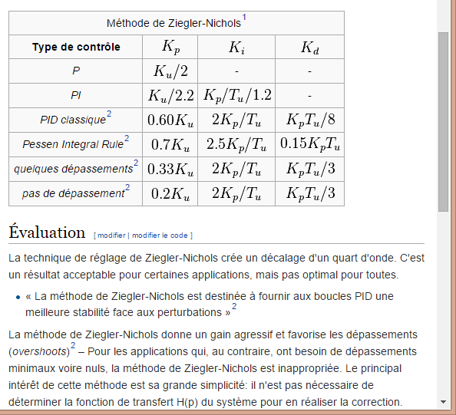
Règle PID par methode de Ziergier-Nichols
DEP | set O2 |  |  | CAP | set O3
Augmentation du Kp unique jusqu'à oscillation du système |  |  |  | Augmentation du Kp unique jusqu'à oscillation du système
Ku (Kp seul) | 15 |  |  | Ku (Kp seul) | 1500 |  | periode slave | 20 | ms
Tu (période en s) | 1 |  |  | Tu (période en s) | 0.59 |  |  | 0.02 | s

 | Kp | Ki | Kd |  | Kp | Ki | Kd
P | 7.50 |  |  | P | 750.00
PI | 6.82 | 5.68 |  | PI | 681.82 | 963.02
PID classsique | 9.00 | 18.00 | 1.13 | PID classsique | 900.00 | 3,050.85 | 66.38
quelques depassement | 4.95 | 9.90 | 1.65 | quelques depassement | 495.00 | 1,677.97 | 97.35
pas de dépassement | 3.00 | 6.00 | 1.00 | pas de dépassement | 300.00 | 1,016.95 | 59.00
pas de dépassement | 3.00 | 0.12 | 50.00 | pas de dépassement | 300.00 | 20.34 | 2,950.00
quelques depassement | 4.95 | 0.20 | 82.50 | quelques depassement | 495.00 | 33.56 | 4,867.50
PID classsique | 9.00 | 0.36 | 56.25 | PID classsique | 900.00 | 61.02 | 3,318.75

cap | 300 | 3 | 1
dep | 10 | 0.1 | 0.033333333333
 | 60 | 0.6 | 0.2

gain odo
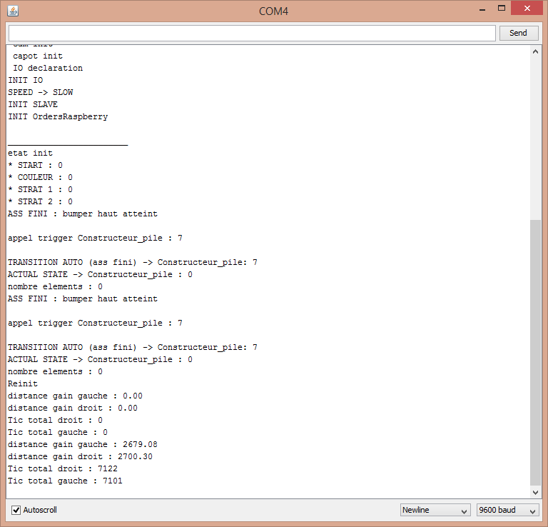
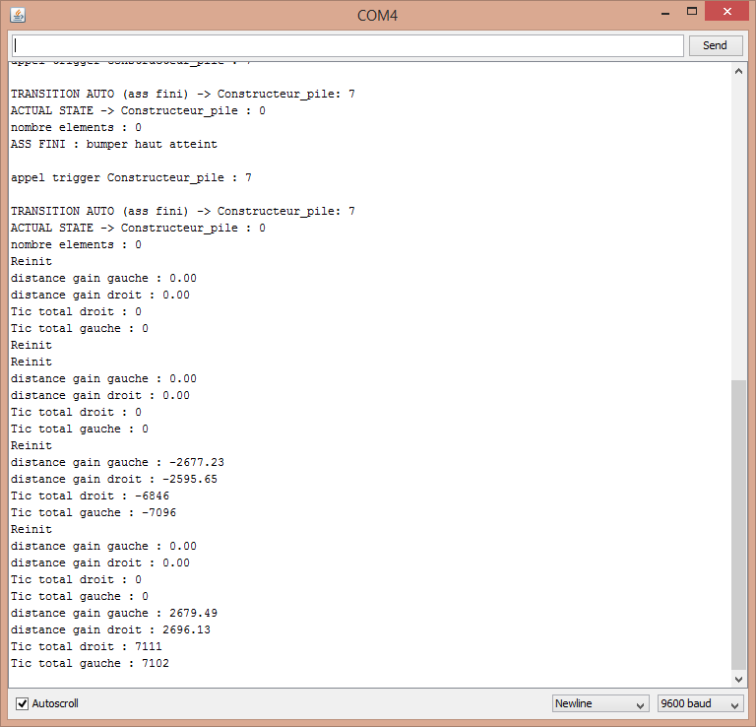
pour reglage des gains gauche et droit
essais statique puis, mise en route
 | odo propu droit |  |  | odo propu gauche
iteration | tic | distance | gain th | tic | distance | gain th
1 | 1245 | 1,000 mm | 0.80321285141 | 1245 | 1,000 mm | 0.80321285141
2 | 5275 | 2,000 mm | 0.37914691943 | 5301 | 2,000 mm | 0.37728730428
3 | 7122 | 2,415 mm | 0.33909014322 | 7101 | 2,415 mm | 0.34009294466
4 | 7111 | 2,415 mm | 0.33961468148 | 7102 | 2,415 mm | 0.34004505773

pour reglage des gains inter, une fois les gains droite/gauche regler |  |  |  |  |  |  | cap sens trigo
 | inter roue, sens horaire |  |  | inter roue, sens trigonometrique |  |  | voie | 375
iteration | tour | cap | gain actuel | tour | cap | gain actuel
1 | 3 | 1,000 mm | 333.33333333 | 3 | 1,000 mm | 333.33333333

ancien gain rot | theorique | mesuree | new gain
0.005537522 | 158.15 | 360 | 0.012605171799
0.012605171799 | 731.13 | 720 | 0.012413283131

0.004987

